상품제안서
드리온 고속 C타입 도킹형 LCD 미니 보조배터리 5000mAh | 상품코드: F30489

 |  |  |  |  |  |  | 02-412-0044 | www.easy1.co.kr
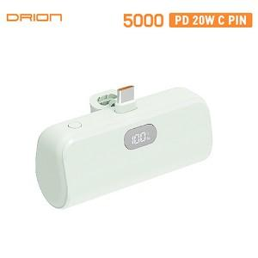

【상세/제작정보】 | ＊택배비 5,000원(VAT별도) (1BOX 100개)

【인쇄/포장옵션】 | 레이저, 풀칼라, 개별인쇄 / 시판박스

【공급단가】 | 수량 | 50~ | 100~ | 300~ | 500~ | 1,000~
*VAT별도 | 단가 | 7,560원 | 7,440원 | 7,260원 | 7,070원 | 6,950원

【상품 URL】 | http://www.easy1.co.kr/src/goods_detail.php?gdno=30489

